상품제안서
2in1 미니 액정도킹형 보조배터리 PD20W 5000mAh | 상품코드: S38179

 |  |  |  |  |  |  | 02-713-8555 | www.synergygift.co.kr
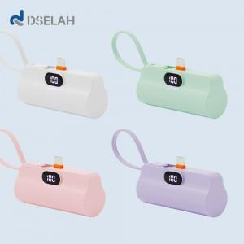

【상세/제작정보】

【인쇄/포장옵션】 | 레이저, 풀칼라 / 포장지포장

【공급단가】 | 수량 | 50~ | 100~ | 300~ | 1,000~ | 3,000~
*VAT별도 | 화이트 | 8,050원 | 7,850원 | 7,550원 | 7,200원 | 7,100원
 | 핑크 | 8,050원 | 7,850원 | 7,550원 | 7,200원 | 7,100원
 | 퍼플 | 8,050원 | 7,850원 | 7,550원 | 7,200원 | 7,100원
 | 민트 | 8,050원 | 7,850원 | 7,550원 | 7,200원 | 7,100원

【상품 URL】 | https://www.synergygift.co.kr:443/src/goods_detail.php?gdno=38179

